FBA专线出货资料模板
FBA专线出货资料模块 |  |  |  |  |  |  |  |  |  |  |  |  |  | 带电
SHIP TO | Amazon.com Services, Inc. 33333 LBJ FWY Dallas, TX 75241-7203 US (FTW1) |  |  |  |  |  |  |  |  |  |  |  |  | 带磁
收件公司： | FTW1 |  |  |  |  |  |  |  | 出货单号： |  |  |  |  | 带电带磁
收件人： | FTW1 |  |  |  | FBA 号：FBA17116ZL52 |  |  |  |  |  |  |  |  | 否
收件地址： | Amazon.com Services, Inc. 33333 LBJ FWY Dallas, TX 75241-7203 US (FTW1)
收件电话：

HS Code | Full Description of Goods 品名 | 产品图片 | 数量 QTY/PCS | 单 价 USD | 总价值 USD | 材 质 | 用 途 | 是否带电带磁 | 品 牌 型 号 | 箱数 | 总净重 （KG） | 总毛重 (KG) | 体积 （CBM）
3926209000 | Belt（腰封） | 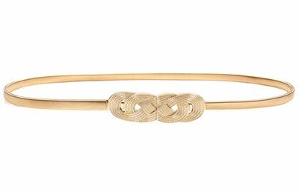 | 230 | 0.2 | 46 | 合金/Metal | 装饰/Decorate | 否 | 无 | 1 | 21.6 | 21.6 | 0.06
6117109000 | scarf（围巾） | 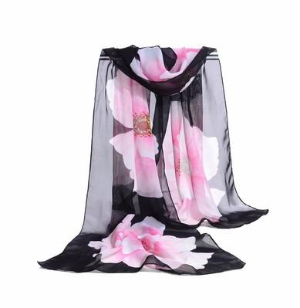 | 60 | 0.15 | 9 | 聚酯纤维/Polyester | 保暖/Keep Warm | 否 | 无
3926209000 | Belt（腰封） |  | 230 | 0.2 | 46 | 合金/Metal | 装饰/Decorate | 否 | 无 | 1 | 21.6 | 21.6 | 0.06
6117109000 | scarf（围巾） |  | 60 | 0.15 | 9 | 聚酯纤维/Polyester | 保暖/Keep Warm | 否 | 无
3926209000 | Belt（腰封） |  | 210 | 0.2 | 42 | 合金/Metal | 装饰/Decorate | 否 | 无 | 1 | 21.6 | 21.6 | 0.06
6117109000 | scarf（围巾） | 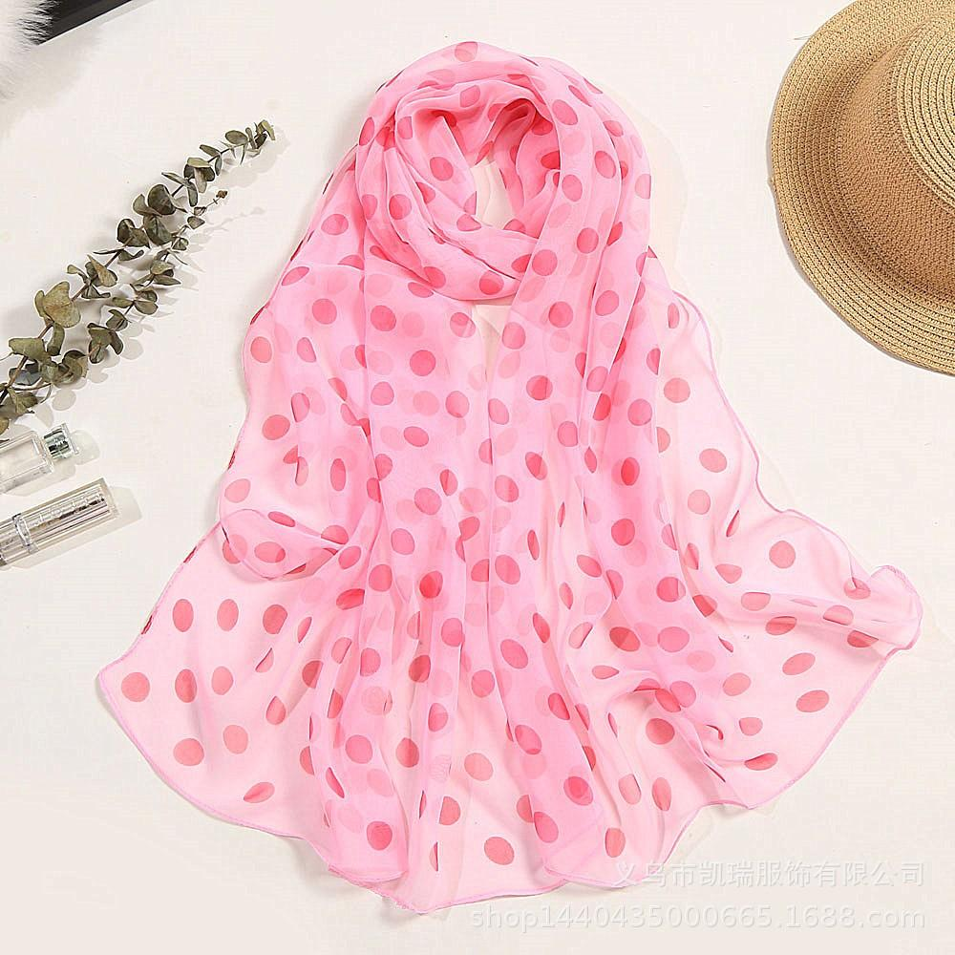 | 30 | 0.15 | 4.5 | 聚酯纤维/Polyester | 保暖/Keep Warm | 否 | 无

TOTAL: |  |  | 820 |  | 156.5 |  |  |  |  | 3 | 64.8 | 64.8 | 0.18

